エビデンス
■payment.jsp

項番１
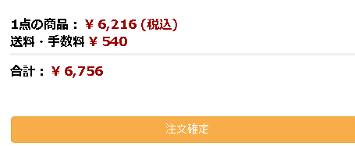

項番２
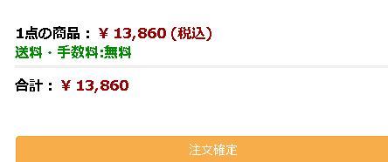

項番３
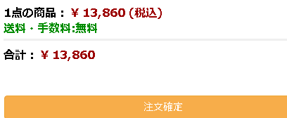

項番４
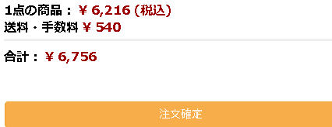

■header.jsp

項番１
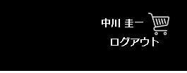

項番２

項番3

項番4
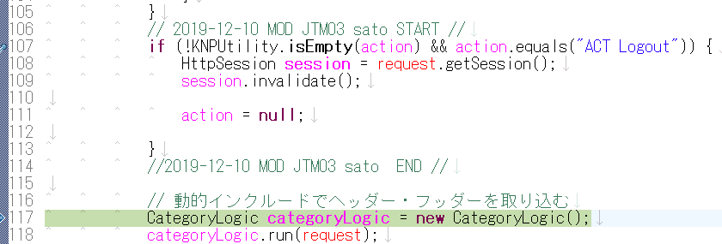

項番6

項番７

項番8

項番9

■paymennt.jsp
項番１
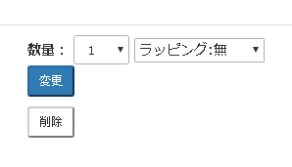

項番２
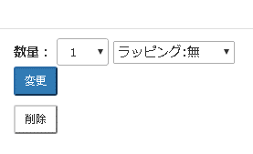

項番３
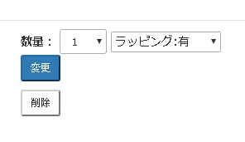

■PaymentQtyChgLogic.java

項番１
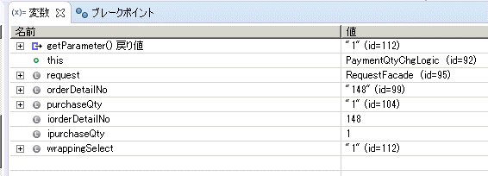

項番２
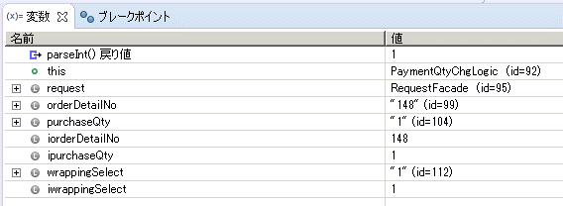

項番３

項番４

■OrderDetailBean

項番２
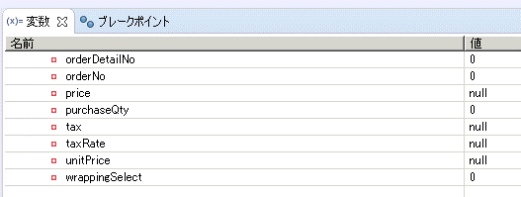

項番３

項番５

■OrderDetail DAO

項番１

項番２
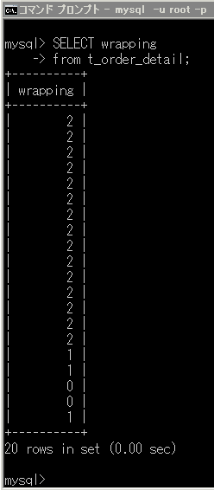

■CartInfo Bean
項番2, 3

■CartInfo DAO
項番１
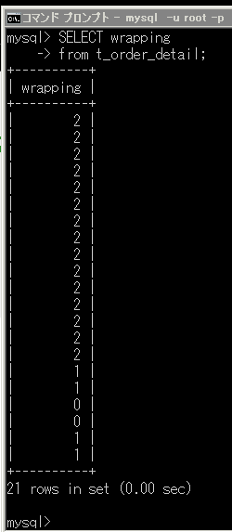

項番２

対象コード
■payment.jsp

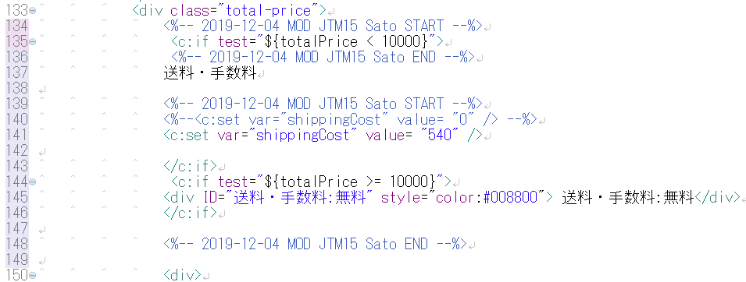

■header.jsp

■productservlet.java

■payment.jsp

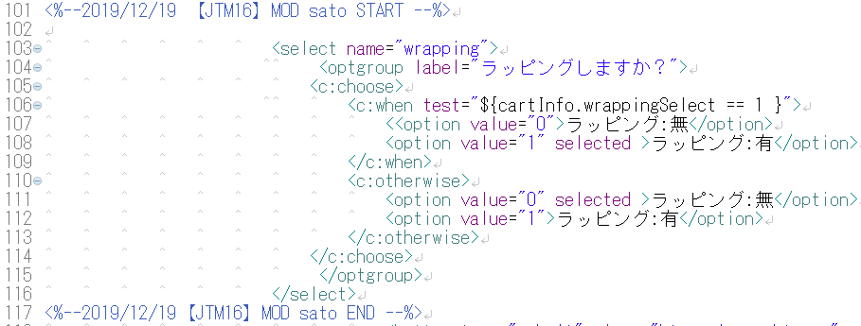

■PaymentQtyChgLogic.jsp

■oderDetailAddLogic.java

■OrderDetailBean

■OrderDetailDAO

■CartInfo Bean

■CartInfoDAO

